Test Evidence
Test ID | ประเภทการทดสอบ | ภาพผลการรันจริง | หมายเหตุ
TC01 | Normal Case | 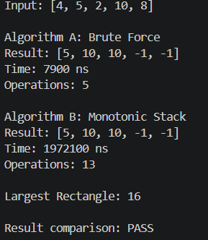 | ทดสอบกรณีปกติ และตรวจสอบว่า Algorithm A และ B ให้ผลลัพธ์ตรงกัน
TC02 | Best Case / Increasing | 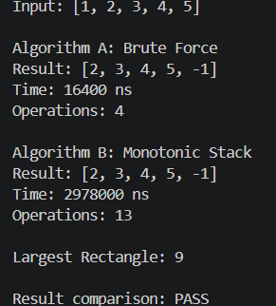 | ทดสอบกรณีอาคารสูงขึ้นต่อเนื่อง ซึ่งเป็น Best Case ของ Algorithm A
TC03 | Worst Case / Decreasing | 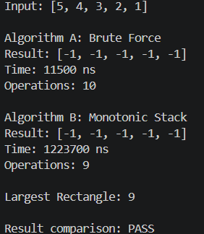 | ทดสอบกรณีอาคารเตี้ยลงต่อเนื่อง ซึ่งเป็น Worst Case ของ Algorithm A
TC04 | Equal Height | 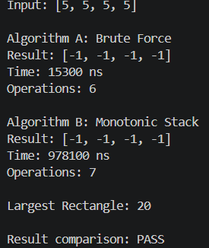 | ทดสอบกรณีอาคารมีความสูงเท่ากันทั้งหมด และค่าที่เท่ากันไม่ถือเป็น Next Greater Element
TC05 | Alternating High-Low | 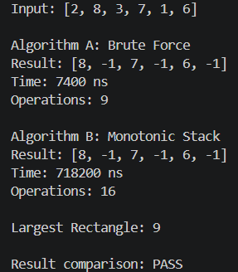 | ทดสอบกรณีความสูงของอาคารสลับสูง–ต่ำ
TC06 | Boundary Case / Single Building | 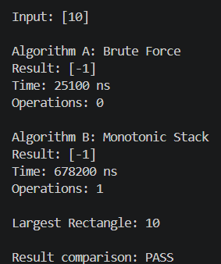 | ทดสอบกรณีมีอาคารเพียงหนึ่งหลัง ซึ่งควรได้ -1
TC07 | Target Not Found | 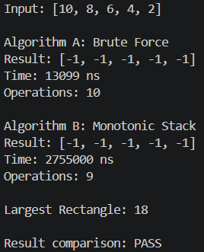 | ทดสอบกรณีไม่มีอาคารที่สูงกว่าทางด้านขวา
TC08 | Mandatory Case / Tallest at First | 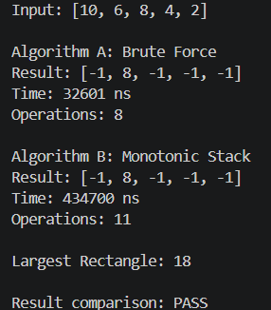 | ทดสอบกรณีอาคารที่สูงที่สุดอยู่ตำแหน่งแรก
TC09 | Mandatory Case / Tallest at Last | 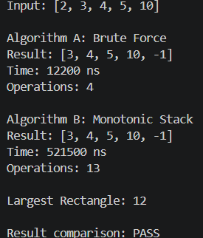 | ทดสอบกรณีอาคารที่สูงที่สุดอยู่ตำแหน่งสุดท้าย
TC10 | Empty Input / Invalid Boundary |  | ทดสอบกรณีข้อมูลว่างหรือจำนวนอาคารเป็น 0 และการตรวจสอบ Input
TC11 | Invalid Input / Non-integer |  | ทดสอบการป้อนข้อมูลที่ไม่ใช่จำนวนเต็ม
TC12 | Invalid Input / Negative Height |  | ทดสอบการป้อนค่าความสูงติดลบ
TC13 | Boundary Case / Minimum Valid Size | 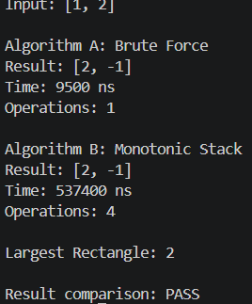 | ทดสอบ Boundary Case ที่มีจำนวนอาคารขั้นต่ำที่โปรแกรมยอมรับ
TC14 | System-Specific / Largest Rectangle | 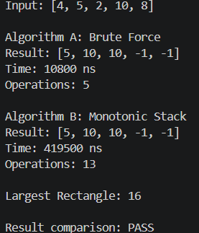 | ทดสอบความถูกต้องของ Largest Rectangle และตรวจสอบว่า Algorithm A และ B ให้ผล NGE ตรงกัน

